【記載例】自家用車等利用旅費明細書
記載例
 |  |  |  |  |  |  |  | 記入日 | 2025-12-24

自家用車等利用 旅費明細書

必要に応じ役職名
記事欄は、何月分であるかの他、特記事項を記載します。
必要に応じ押印
出張者氏名 |  |  |  | 移行 太郎 |  | 所属役職 | ＡＢＣスポーツクラブ 主任コーチ |  |  | 確認欄１ | 確認欄２
記事 |  |  |  | 2025年12月分 ・各種手当は規定の日当（別紙〇〇参照） ・〇〇業務で都度、〇〇〇〇義務教育学校（つくば市学園の森2-15-1）を経由している。下の距離は往復で算出。

業務内容 |  |  |  | 〇〇〇〇義務教育学校のバスケットボール部を指導 指導詳細は指導日誌〈別紙〉参照 |  |  |  | 当該期間 出張費 | 総計 | 5,772
 |  |  |  |  |  |  |  |  | 小計 | 自動車交通費 | 各種手当
 |  |  |  |  |  |  |  |  |  | 5,772 | 0
日付 |  |  |  | 区間 |  |  |  |  | 規定単価 (円/km)
 |  |  |  | 出発地名称 | 出発地住所 | 到着地名称 | 到着地住所 | 距離(km)
12 | 月 | 2 | 日 | 自宅 | つくば市研究学園4丁目 | つくば総合体育館 | つくば市北条１４７７−１ | 26 | 37 | 962
12 | 月 | 3 | 日 | 自宅 | つくば市研究学園4丁目 | つくば総合体育館 | つくば市北条１４７７−１ | 26 | 37 | 962
12 | 月 | 9 | 日 | 自宅 | つくば市研究学園4丁目 | つくば総合体育館 | つくば市北条１４７７−１ | 26 | 37 | 962
12 | 月 | 10 | 日 | 自宅 | つくば市研究学園4丁目 | つくば総合体育館 | つくば市北条１４７７−１ | 26 | 37 | 962
12 | 月 | 16 | 日 | 自宅 | つくば市研究学園4丁目 | つくば総合体育館 | つくば市北条１４７７−１ | 26 | 37 | 962
12 | 月 | 17 | 日 | 自宅 | つくば市研究学園4丁目 | つくば総合体育館 | つくば市北条１４７７−１ | 26 | 37 | 962
自宅住所は町丁・大字目まででよい
 | 月 |  | 日 |  |  |  |  |  |  | 0
 | 月 |  | 日 |  |  |  |  |  |  | 0
 | 月 |  | 日 |  |  |  |  |  |  | 0
 | 月 |  | 日 |  |  |  |  |  |  | 0
※同一の出張先への反復出張の場合、本紙にまとめて記載可能。別の場所への出張の場合は新たなシートを使用してください。 ↑行が足りない場合は適宜増やしてください。
経路図
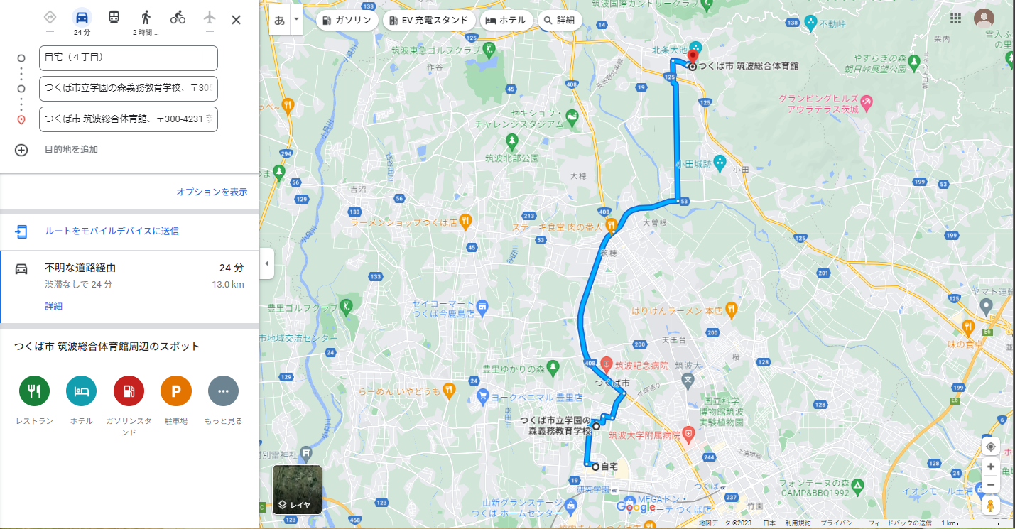 地図情報を画像化して添付

自宅に関しては町丁目・大字目の代表地で構いません
（厳密な自宅の場所でなくても可能です）

「出発地住所」「到着地住所」を記載します。
業務上必要な経由地があれば記載します。
その場合上の「記事欄」にその旨を記載します。

ここには片道距離が表示されています。
往復とする場合は「記事欄」に
距離は往復で算出する旨を記載します。

